Dashboard
BLOCK 139

 | VERSION | 1.0.0

Chuyên Đề Phát Triển Web 1

Evidance
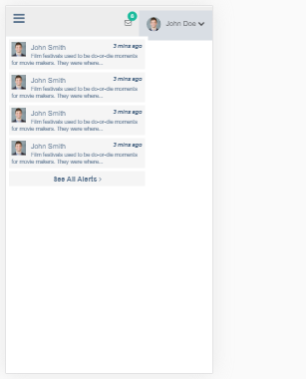
hình 1

hình 2

hình 3

hình 4

hình 5

hình 6

hình 7

hinh_8

hình 9

hình 10

hình 11

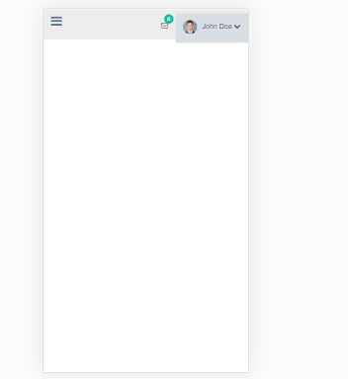

hình 12

